상품제안서
엠디디지탈 전자노트 디지타이저 드로잉패드 5080LPI | 상품코드: F21845

 |  |  |  |  |  |  | 02-412-0044 | www.easy1.co.kr
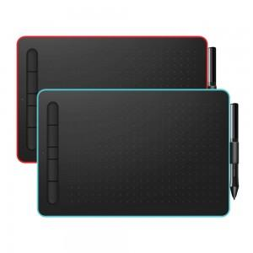

【상세/제작정보】

【인쇄/포장옵션】 | 실크 / 포장지포장

【공급단가】 | 수량 | 20~ | 50~ | 100~ | 300~ | 500~
*VAT별도 | 민트 | 41,000원 | 39,500원 | 37,500원 | 36,000원 | 35,100원
 | 레드 | 41,000원 | 39,500원 | 37,500원 | 36,000원 | 35,100원

【상품 URL】 | https://dev.easy1.co.kr:443/src/goods_detail.php?gdno=21845

